Sheet2
预计5月份应付账款统计表（截止应付款日期2026年4月23日）
紧急程度用一级、二级、三级划分（一级为没有弹性的应付款，二级为有一周弹性的款，三级为弹性在一个月以内，四级为弹性在3个月以内）。一级黄色、二级白色、三级绿色，四级为蓝色。 |  |  |  |  |  |  |  |  |  |  |  | 0
2026年已到开花株应付款 | 厂家 | 到货时间 | 金额 | 付款紧急度 | 备注 | 目前应付物资及运费款 | 供货方 | 物资名称/用途 | 金额 | 付款紧急度 | 备注
开花株 | 纳美 | 2026年2月9日到货IQ26015 | 3,900.00 | 三级 | 一级
2月应付开花株 |  |  | 3,900.00 | 三级
开花株 | 广东全美 | 2026年3月1日到货IQ26021 | 54,382.50 | 三级 | 一级 | 2月13日到货 | 玉溪周学相 | 水苔 | 132000 | 一级
开花株 | 新领航 | 2026年3月1日到货IQ26022 | 7,761.00 | 三级 | 一级 | 3月24到货（原先说要现款现货） |  | 大胶带 | 3348 | 一级
开花株 | 纳美 | 2026年3月2日到货IQ26023 | 14,129.00 | 三级 |  | 3月24到货（原先说要现款现货） |  | 漂白水和酒精 | 1060 | 一级
开花株 | 0871 | 2026年3月2日到货IQ26024 | 21,056.00 | 三级 |  | 1月28-2.29之间到货 | 成制纸箱 | 纸箱 | 121192.3 | 三级
开花株 | 涵泽 | 2026年3月3日到货IQ26025 | 51,740.00 | 三级 |  | 3月14日到货 | 合众力拓 | 农药 | 23195 | 三级
开花株 | 广东全美 | 2026年3月9日到货IQ26030 | 14,820.00 | 三级 |  | 3.15到货 | 荣记 | 2.5寸托盘 | 8000 | 三级
开花株 | 纳美 | 2026年3月13日到货DN2989 | 2,520.00 | 三级 |  | 4.2日到货 | 临沂市兰山区志德锅炉厂 | 除湿机 | 11200 | 三级
开花株 | 广东全好 | 2026年3月23日到货IQ26034 | 2,340.00 | 三级 |  | 大概4月5日到货 | 佛山顺德环铭 | 3.5寸加高托盘 | 90300 | 四级
开花株 | 广东全美 | 2026年3月23日到货IQ26035 | 84,404.00 | 三级 |  | 预计4月初进货 |  | 肥料 | 72000 | 四级 | 5月份付一半6月初付一半
开花株 | 0871 | 2026年3月23日到货IQ26036 | 25,152.00 | 三级 |  | 预计4月10左右进货 |  | 铁丝 | 18000
开花株 | 0871 | 2026年3月23日到货IQ26037 | 27,104.00 | 三级 |  | 4月5日到货 |  | 夹子 | 6300
开花株 | 嵩明浩丰 | 2026年3月23日到货IQ26038 | 1,800.00 | 三级 |  | 4月5日到货 |  | 粘虫纸 | 3400
 |  |  |  |  |  | 合计 |  |  | 486595.3
 |  |  |  |  |  | 目前应付工程及项目款 | 对方单位 | 进度 | 金额 | 付款紧急度
3月应付开花株 |  |  | 307,208.50 |  |  | 小街电费 | 小街 |  | 55000 | 一级 | 每月份第一周
开花珠合计 |  |  | 311108.5 |  |  | 电费 | 长松园和大城村 |  | 45000 | 一级 | 每月第三周20号前
已到苗应付款 | 厂家 | 到货时间 | 金额 | 级别 | 备注 | 电费 | 砚山阿猛基地 |  | 30000 | 一级 | 每月第二周15号前
苗款 | 山东绿航 | 2025年11月16日到货IQ25233 | 105,139.00 | 已付150000元，扣除安徽宿州退苗款35000元，剩余105139元 | 3月27日已付150000元，剩余140139元+35000元，安徽宿州的苗款从他家扣 | 更换1-4号棚薄膜承建工程 | 朱洋斌 |  | 36049.98 | 二级 | 全款72099.96元3月20日已付50%36049.98元，完工后验收完成付剩余的
11月到苗款 |  |  | 105,139.00 |  |  | 长松园更换1-6号棚薄膜承建工程 | 朱洋斌 |  | 170000.00 |  | 全款170000元，签订时支付85000元，完工后42500元，验收后支付42500元
苗款 | 品诚源 | 2025年12月4日到货IQ25241 | 16,303.50 |  |  | 办公室改造 | 乐浩美家（云南）装饰有限公司 | 完成设计后正在动工 | 200000 | 三级 | 9月份看合同进度付一部分50000元左右已付9千元
12月到苗款 |  |  | 16,303.50 |  |  | 云路中心房贷 |  | 房贷 | 24000 | 三级 | 每季度付一次
苗款 | 汇海生物 | 2025年12月27日到货IQ25258 | 8,657.00 |  |  | 房贷 |  | 房贷 | 45000 | 三级 | 每季度付一次
苗款 | 和鸣花卉（代养） | 2025年1月6日到货IQ25259 | 381,677.00 |  |  | 蝴蝶兰自动分级系统研发 | 华北电力大学 | 按进度付款 | 420000 | 四级 | 2024年12月30日已付21万，预计2025年12月或者1月付16.8万，2026年4月付4.2万
苗款 | 山东绿航 | 2026年1月12日到货IQ26003 | 126,244.50 |  |  | 科创服务保障协议 | 云南昊旭网络科技有限公司 | 正在进行 | 100000 |  | 2025.7.18付5千，8月6日付2.5万，2025.7-2027.7期间立项补助资金到账付剩余款，超的部分按照25%在付报酬，小于对应套餐金额付金额10%，对于已付的多退少补。
1月到苗款 |  |  | 516,578.50 |  |  | 统一花卉销售思维导图 | 沈阳锦腾创新科技有限公司 | 正在进行 | 11200 |  | 2026.1.9付30%4800元。完成验收后付70%11200元
苗款 | 山东绿航 | 2026年2月10日到货IQ26016 | 124,620.00 |  |  | 合计 |  |  | 1125049.98
苗款 | 山东绿航 | 2026年2月14日到货IQ26017 | 109,665.10 |  |  | 目前合计全部应付款合计 | 1611645.28
苗款 | 和鸣 | 2026年2月11日到货IQ26018 | 372,820.00 |  |  | 长期固定支付款项（暂未列进近期付款计划）
2月到苗款 |  |  | 607,105.10 |  |  | 到期应付款 | 对方单位 | 进度 | 金额 | 付款紧急度 | 备注
苗款 | 山东绿航 | 2026年2月26日到货IQ26020 | 422,961.00 |  |  | 小街基地租金 | 花卉示范园管委会 | 未到期 | 60350 | 四级 | 2026年9月30日前
苗款 | 汇海生物 | 2026年3月6日到货IQ26027 | 55,328.00 |  | 641048 | 斗南门市租金 | 斗南 | 未到期 | 126240 | 四级 | 2027年1月31日前
苗款 | 品诚源 | 2026年3月9日到货IQ26028 | 317,041.30 |  | 1481350.4 | 大城村租金 | 大城村村委会 | 未到期 | 339206 | 四级 | 2026年5月30日之前
苗款 | 山东绿航（扣定金104000） | 2026年3月9日到货IQ26029 | 298,003.30 |  | 1096953.4 | 真善美租金 | 真善美 | 未到期 | 880000 | 四级 | 7-8号2027年5月份15日之前30万，11月15日之前30万，每半年付一次。9号棚3月13日已付139370元，9月付另一半139370万。7号1728²-8号3808²棚2027年2月份商讨是否续租，9号棚2534²2026年12月商讨是否续租。
苗款 | 广东全美 | 2026年3月10日到货IQ26032 | 145,304.00 |  | 1007425.8 | 长松园租金 | 长松园 | 未到期 | 85488 | 四级 | 2027年3月31日前
苗款 | 天下兰园 | 2026年3月25日到货IQ26033 | 59,796.50 |  |  | 砚山阿猛基地租金 | 砚山智卉园艺有限公司 | 未到期 | 645640 | 四级 | 2025年7月份已付1号棚押金9万。2026年2月13日付租金1号棚160320万元，预计6月30日之前月付1号下半年租金16万，2号棚5月份投入使用，付一半租金32.5/2+押金9万，11月30日之前付下半年2号棚的租金16.25万
苗款 | 山东绿航 | 2026年3月26日到货IQ26039 | 159,772.00 |  | 厂家垫付运费5900元 | 钉钉认证年费 | 钉钉（中国）信息技术有限公司 | 未到期 | 299 | 四级 | 2026年11月18日到期
苗款 | 新百盛 | 2026年3月27日到货IQ26040 | 493,257.50 |  |  | 好队友年费 | 武汉万云科技 | 未到期 | 1400 | 四级 | 2024.7.3-2027.7.2到期三年4200元
苗款 | 和鸣 | 2026年3月27日到货IQ26041 | 128,579.20 |  |  | 专利费 | 国家专利局平台 | 未到期 | 9600 | 四级 | 2027年3月15日之前
苗款 | 和鸣 | 2026年3月27日到货IQ26042 | 224,958.40 |  |  | 6人（李文云是其他个人意外险） | 人寿保险 | 未到期 | 2834 | 四级 | 2026年10月22日到期 290元/人
3月到苗款 |  |  | 2,305,001.20 |  |  | 34人 | 平安意外险 | 未到期 | 8330 | 四级 | 2026年12月11日到期 245元/人
苗款 | 和鸣 | 2026年4月12日到货IQ26044 | 381,660.00 |  |  | （大众D3）云ADA2385车辆保险费 | 中国人寿保险 | 未到期 | 2828.39 | 四级 | 2026年11月14日之前
苗款 | 新百盛 | 2026年4月13日到货IQ26045 | 293,722.00 |  |  | （奔驰）云A589TY车辆保险费 | 中国平安 | 未到期 | 1765.36 | 四级 | 2026年9月27日到期
苗款 | 和鸣 | 2026年4月23日到货IQ26046 | 208,025.80 |  |  | （捷豹）云A9B1Z6车辆保险费 | 中国平安 | 未到期 | 4723.53 | 四级 | 2026年9月2日到期
4月应付苗款 |  |  | 883,407.80 |  |  | （东南）云A618XX车辆保险费 | 中国平安 | 未到期 | 1501.74 | 四级 | 2027年4月30日到期
合计应付苗款 |  |  | 4433535.1 |  |  | （蔚来）云ADS5092车辆保险费 | 中国人寿保险 | 未到期 | 7246.4 | 四级 | 2026年11月24日到期（4月份省车）
瓶苗款 | 和鸣 | 1月出瓶 | 88,280.00 |  |  | 出口货物险 | 出口信用保险公司 | 未到期 | 41108.61 | 四级 | 2026年9月2日到期（会返70%）
瓶苗款 | 和鸣 | 2、3月出瓶 | 218,965.50 |  |  | 未到苗应付款 | 厂家 | 到货时间 | 金额 |  | 备注
瓶苗款 | 汇海生物 |  | 124,018.00 |  |  | 苗款 | 绿聚隆花卉 | 购销合同书（瓶苗） | 231,550.00 | 合同签订.出货前付清本次瓶苗款 | 2023年11月已付定金23155元.交货时间5月31日前，剩余货款交货前付清208395元
瓶苗款合计 |  |  | 431,263.50 |  |  | 苗款 | 厦门品诚有限公司 | 订货单KMTYP-25032（成熟苗） | 670,300.00 | 8月8日付定金67030元 | 2026年2月份2.8寸成熟苗91000株
苗和开花株加代养费合计应付款 |  |  | 4,867,138.60 |  |  | 苗款 | 山东绿航农业科技有限公司 | 订货单KMTYP-25033（成熟苗） | 1,040,100.00 | 8月8日付定金104000元 | 2026年2月份2.8寸成熟苗141000株
 |  |  |  |  |  | 苗款 | 佛山润喆卉花卉有限公司 | 订货单KMTYP-25034（成熟苗） | 146,000.00 | 10月17付定金14600元 | 2026年2月到苗2.8寸成熟苗20000株（9月份先付定金10%发货前付70%，到货后15天内付20%）
 |  |  |  |  |  | 苗款 | 山东绿航农业科技有限公司 | 订货单KMTYP-25036（成熟苗） | 100,400.00 | -35000 | 2025年7月到3.5寸成熟苗5200株，3寸4000株
 |  |  |  |  |  | 苗款 | 山东绿航农业科技有限公司 | 订货单KMTYP-25037（成熟苗） | 232,500.00 |  | 2025年8月份到货3寸成熟苗2500株，2.8寸成熟苗20500株
 |  |  |  |  |  | 苗款 | 漳州新百盛 | 订货单KMTYP-25040（成熟苗） | 878,500.00 | 8月8日付定金87500元 | 2026年2月份2.8寸成熟苗126000株
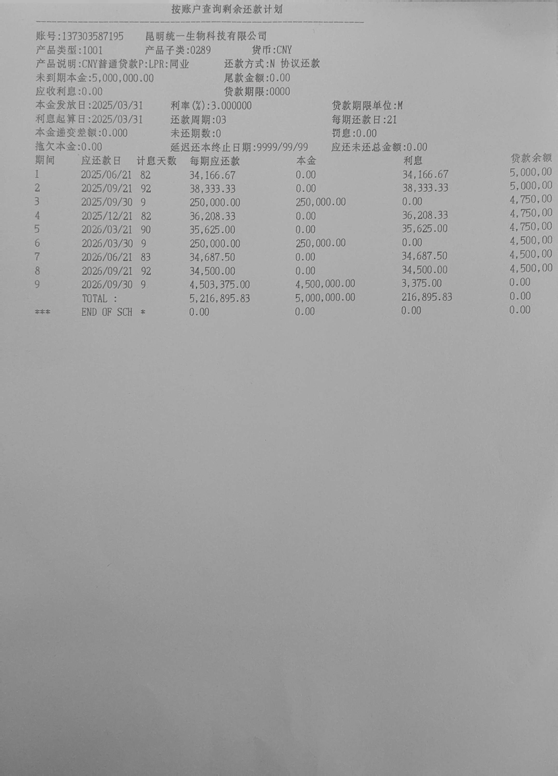
 |  |  |  |  |  | 苗款 | 佛山润喆卉花卉有限公司 | 订货单KMTYP-25041（成熟苗） | 360,000.00 | 10月17日付定金36000元 | 3.5寸成熟苗30000株，25年10月-2026年3月，每月到苗5000株
 |  |  |  |  |  | 瓶苗款 | 昆明安祖花园艺有限公司 | 合同号20250241-01 | 475,000.00 | 8月22日付定金25000元 | 2026年1月出瓶1.7寸20万株
 |  |  |  |  |  | 瓶苗款 | 厦门和鸣花卉科技有限公司 |  | 1,266,400.00 | 10月31日付定金126640元 | 2026年1-12月陆续出瓶
 |  |  |  |  |  | 苗款 | 生辉兰园 | 订货单KMTYP-25042（成熟苗） | 71,800.00 |  | 2025年10月31日左右到货5000株抽梗成熟苗及400株开花株
 |  |  |  |  |  | 苗款 | 济南鲁台生物科技有限公司 | 订货单KMTYP-25043（成熟苗） | 157,500.00 | 10月31日付定金15750元 | 2026年6月左右到货3.8寸10500株
 |  |  |  |  |  | 苗款 | 佛山润喆卉花卉有限公司 | 订货单KMTYP-25044（2.8成熟苗） | 471,370.00 | 11月14日付定金47137元 | 11月开始每月到苗1万株左右
 |  |  |  |  |  | 苗款 | 山东绿航农业科技有限公司 | 订货单KMTYP-25045（2.8-3.5成熟苗） | 287,600.00 |  | 2025年11月15日到货3.5寸19500株，2.8寸8500株。
 |  |  |  |  |  | 苗款 | 厦门品诚有限公司 | KMTYP-25046（3.5成熟苗） | 23,500.00 |  | 小街11月底2000株
 |  |  |  |  |  | 苗款 | 生辉兰园 | KMTYP-25047（3寸和3.5寸成熟苗） | 124,500.00 |  | 砚山11月4500株，小街11月4000株
 |  |  |  |  |  | 苗款 | 佛山润喆卉花卉有限公司 | 订货单KMTYP-26001（3-3.5成熟苗） | 940000 | 1月30日付定金94000元 | 2026年3月份到苗成熟苗3寸4000株，3.5寸成熟苗5000株
 |  |  |  |  |  | 苗款 | 广东全美 | 订货单KMTYP-26002（2.8-3-3.5成熟苗） | 175100 |  | 2026年3月份到2.8成熟苗7000株，3寸2000株，3.5寸成熟苗8800株

